Pengantar
INSTRUMEN PENGUKURAN MATURITAS
PENANGANAN INSIDEN SIBER DAN SANDI

Mengenai Instrumen

Instrumen Pengukuran Maturitas Penanganan Insiden Siber dan Sandi ini adalah alat untuk memetakan tingkat kesiapan organisasi terhadap kemampuan penanganan insiden keamanan siber mereka. Instrumen ini digunakan untuk memetakan keadaan kesiapan organisasi untuk dapat menanggapi insiden keamanan siber dengan cara yang cepat, efektif dan aman.

Instrumen Pengukuran Maturitas Penanganan Insiden Siber dan Sandi ini ditujukan untuk digunakan oleh instansi Penyelenggara Sistem Elektronik, baik instansi di tingkat pusat, ataupun unit kerja dibawahnya.

Penggunaan Instrumen ini dianjurkan untuk dilakukan oleh Pejabat yang secara langsung bertanggungjawab dan berwenang dalam penanganan insiden keamanan siber.

Instrumen ini berupa alat pemetaan terhadap model kesiapan yang merujuk pada CREST - CSIR Cyber Security Incident Response guide ver. 1.0, berupa sejumlah pertanyaan yang didasarkan pada 15 langkah dalam 3 fase proses penanganan insiden keamanan siber, seperti yang ditunjukkan pada diagram berikut:

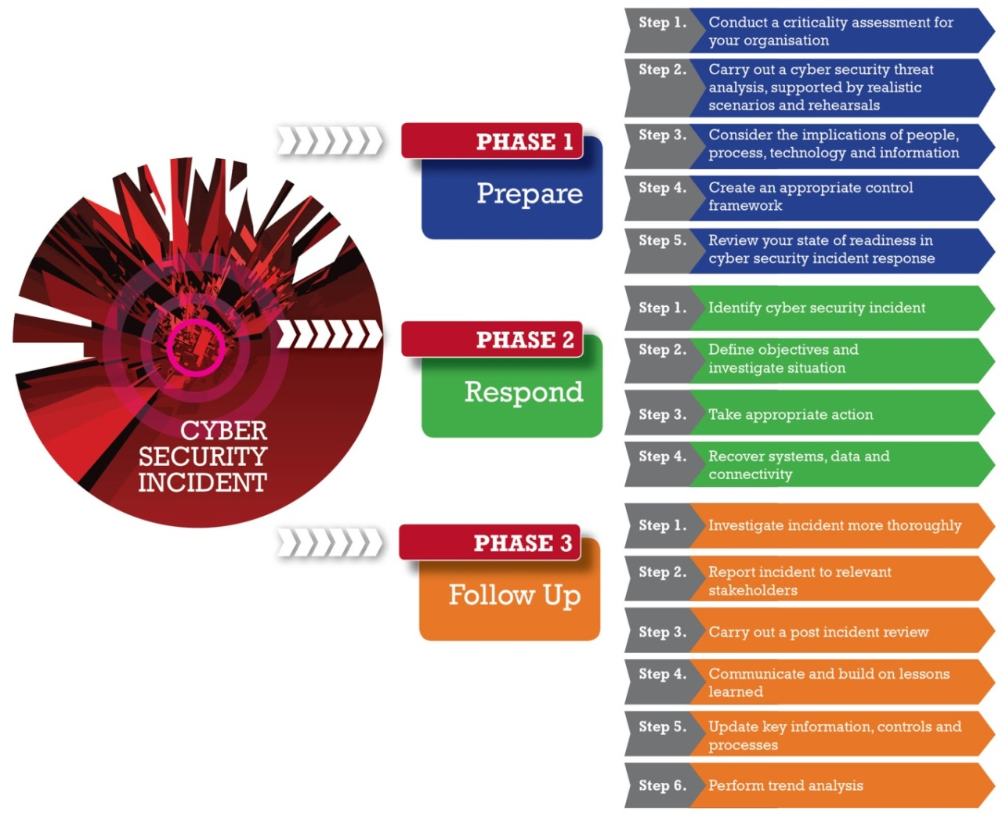

Proses pemetaan tingkat kesiapan penanganan insiden keamanan siber dimulai dengan mengisi sejumlah pertanyaan untuk tiap Fase berikut :
Fase 1. Persiapan
Fase 2. Respon/ Tanggap Insiden Siber
Fase 3. Tindak Lanjut
Masing masing fase terdiri dari beberapa tahapan/langkah, dan masing masing tahapan/langkah terdiri dari beberapa pertanyaan.

Perlu diperhatikan untuk pengisian daftar pertanyan dalam instrumen ini, bahwa jawaban yang diberikan harus merefleksikan kondisi penerapan manajemen tanggap insiden keamanan siber yang sesungguhnya. Instrumen ini hanya akan memberikan nilai tambah bagi semua pihak apabila pengisian jawabannya didasari azas keterbukaan dan kejujuran.

Petunjuk Pengisian

Seluruh pertanyaan dalam Instrumen ini merupakan pertanyaan dengan jawaban pilihan ganda.
Responden harus mengisi jawaban dari seluruh pertanyaan yang ada. Pengisian jawaban dengan memilih pilihan (drop-down) jawaban yang sesuai.
Pilihan Jawaban merupakan kondisi saat ini di Instansi responden, sesuai kriteria berikut :

No | Pilihan Jawaban | Kriteria
0 | Belum Dijawab | -
1 | Tidak/ Belum dilakukan | Belum dilaksanakan, atau masih dalam wacana perencanaan (tidak ada dokumen resmi rencana penerapan)
2 | Sporadis | · Sudah menjadi rencana resmi instansi dan akan dilaksanakan melalui kegiatan internal atau proyek.
 |  | · Sudah ada dokumen kebijakan/ prosedur pengamanan siber dalam versi draft.
3 | Umumnya/ Sebagian Besar | · Kegiatan/ Proyek sedang berjalan atau diterapkan secara bertahap.
 |  | · Dokumen kebijakan/ prosedur pengamanan siber sudah dirilis secara resmi tetapi masih tahap implementasi.
4 | Ya /Seluruhnya | Sudah berjalan di seluruh area sesuai dengan ruang lingkup yang didefinisikan.

Proses Pengukuran

Instrumen ini telah berisi formula untuk memproses tingkat kesiapan Penanganan Insiden Keamanan Siber dari Instansi sesuai isian responden. Tiap pilihan jawaban dari masing masing pertanyaan memiliki poin (nilai) yang akan menentukan Tingkat Kesiapan.
Dalam Instrumen Pengukuran Tingkat Maturitas Penanganan Insiden Keamanan Siber ini terdapat 5 tingkat Maturitas kemampuan penanganan insiden keamanan siber suatu instansi (organisasi), mulai dari IK1 (paling tidak efektif) hingga IK5 (paling efektif), seperti tabel berikut :

 | Tingkat Kematangan | KRITERIA
 | TK 1 | § Belum ada kebijakan, strategi dan prosedur manajemen insiden
 |  | § Apabila sudah terjadi insiden, belum dapat diselesaikan dengan baik, memerlukan waktu yang lama, terjadi gangguan pada layanan/operasional yang signifikan
 | TK 2 | § Sudah ada kebijakan dan atau prosedur yang terkait dengan manajemen insiden, akan tetapi belum efektif/konsisten diterapkan
 |  | § Apabila sudah terjadi insiden, sudah ada proses yang diupayakan berjalan akan tetapi penyelesaiannya tidak selalu efektif, memerlukan waktu dan berakibat gangguan pada layanan/operasional
 | TK 3 | § Sudah ada kebijakan, strategi dan prosedur yang khusus membahas manajemen insiden
 |  | § Sudah dilakukan simulasi penanganan insiden secara berkala
 |  | § Pemahaman SDM yang ditugaskan sudah cukup, baik dari sisi kompetensi keamanan informasi, penanganan insiden maupun terkait operasional infrastruktur TI yang ada
 |  | § Apabila sudah terjadi insiden, proses penanganannya sudah berjalan dengan baik/konsisten, penyelesaian insiden secara umum sudah sesuai dengan yang direncanakan, dan gangguan pada layanan/operasional dapat dibatasi
 | TK 4 | § Kebijakan, strategi dan prosedur yang khusus membahas manajemen insiden dikaji ulang sesuai secara berkala
 |  | § Simulasi penanganan insiden dilakukan secara berkala, mencakup semua jenis platform teknologi yang ada, termasuk melibatkan mitra dan pihak eksternal (regulator, tim CSIRT lain)
 |  | § SDM yang ditugaskan memiliki kompetensi formal di bidang manajemen insiden dan terlibat dalam upaya meningkatkan kesiapan manajemen insiden di internal organisasi
 |  | § Apabila sudah terjadi insiden, deteksi dan proses penanganannya berjalan dengan efektif, keseluruhan penyelesaian insiden sesuai dengan yang direncanakan, dan gangguan pada layanan/operasional tidak signifikan
 | TK 5 | § Kebijakan, strategi dan prosedur yang khusus membahas manajemen insiden dikaji ulang sesuai dengan perkembangan risiko dan perubahan organisasi
 |  | § Simulasi penanganan insiden dilakukan secara berkala termasuk melibatkan mitra dan pihak eksternal (regulator, tim CSIRT lain), dan melakukan simulasi terkait ancaman baru atau informasi insiden yang dilaporkan dari sumber eksternal
 |  | § SDM yang ditugaskan merupakan pakar di bidangnya, terlibat dalam peningkatan kesiapan di sektor atau industri
 |  | § Apabila sudah terjadi insiden, deteksi dan proses penanganannya berjalan sangat efektif, termasuk deteksi dan pencegahan secara dini.

Bentuk Luaran (Output)

Luaran dari proses pengukuran ini akan tampil di worksheet Hasil, berupa dashboard yang menampilkan pencapaian tingkat kesiapan dan target capaian untuk tiap Tahapan dari masing masing Fase penanganan insiden keamanan siber, untuk tiap Fase, dan skor akhir keseluruhan (overall).

Pencapaian tingkat kesiapan dan target capaian ditampilkan dalam bentuk tabel dan radar chart (spider chart)

Hasil
Rekapitulasi Hasil Penilaian
Fase | Langkah |  | TK 1 | TK 2 | TK 3 | TK 4 | TK 5 | Rata2 | Rata2 per Fase | grafik radar | 1 | 2 | 3
1 | 1 | Penilaian kritikalitas | 1.00 | - | - | - | - | 0.20 | 0.50 | 1.1 - Criticality assessment | 0.20
1 | 2 | Analisis ancaman | - | - | - | - | 0.67 | 0.13 |  | 1.2 - Threat analysis | 0.13
1 | 3 | Orang, proses, teknologi, dan informasi | 1.00 | 0.67 | 0.42 | 0.50 | - | 0.52 |  | 1.3 - People, Process, Technology and Information | 0.52
1 | 4 | Lingkungan kontrol | 1.00 | 5.00 | 1.25 | 0.50 | 0.50 | 1.65 |  | 1.4 - Control environment | 1.65
1 | 5 | Penilaian kematangan | - | - | - | - | - | - |  | 1.5 - Maturity assessment | -
2 | 1 | Identifikasi | 2.75 | 3.00 | 1.50 | - | - | 1.81 | 1.38 | 2.1 - Identification |  | 1.81
2 | 2 | Penyelidikan | - | 0.75 | 0.75 | - | - | 0.30 |  | 2.2 - Investigation |  | 0.30
2 | 3 | Aksi | 3.67 | 2.75 | 2.00 | 2.60 | - | 2.20 |  | 2.3 - Action |  | 2.20
2 | 4 | Pemulihan | 5.00 | 0.60 | 0.33 | - | - | 1.19 |  | 2.4 - Recovery |  | 1.19
3 | 1 | Identifikasi | - | - | - | - | - | - | 0.19 | 3.1 - Incident investigation |  |  | -
3 | 2 | Pelaporan | - | - | - | 3.33 | - | 0.67 |  | 3.2 - Reporting |  |  | 0.67
3 | 3 | Review pasca insiden | 2.50 | - | - | - | - | 0.50 |  | 3.3 - Post incident review |  |  | 0.50
3 | 4 | Pembelajaran yg didapat | - | - | - | - | - | - |  | 3.4 - Lessons learned |  |  | -
3 | 5 | Pembaruan informasi | - | - | - | - | - | - |  | 3.5 - Updating |  |  | -
3 | 6 | Analisis trend | - | - | - | - | - | - |  | 3.6 - Trend analysis |  |  | -
 |  |  |  |  |  |  |  | Rata-rata | 0.69
Perhitungan Indeks Kematangan
 |  | Fase | Kontribusi Indeks |  |  |  |  | Jumlah
 |  |  | TK 1 | TK 2 | TK 3 | TK 4 | TK 5
 |  | Bobot per Tingkat | 30% | 25% | 20% | 15% | 10% | 100%
 |  | Fase Persiapan | 0.18 | 0.28 | 0.07 | 0.03 | 0.02 | 0.58
 |  | Fase Aksi | 0.86 | 0.44 | 0.23 | 0.10 | - | 1.63
 |  | Fase Tindak Lanjut | 0.13 | - | - | 0.08 | - | 0.21
 |  |  |  |  |  |  | Indeks Kematangan | 0.81

 | 1 | 2 | 3
1.1 - Criticality assessment | 0.20
1.2 - Threat analysis | 0.13
1.3 - People, Process, Technology and Information | 0.52
1.4 - Control environment | 1.65
1.5 - Maturity assessment | -
2.1 - Identification |  | 1.8125
2.2 - Investigation |  | 0.3
2.3 - Action |  | 2.2033333333
2.4 - Recovery |  | 1.1866666667
3.1 - Incident investigation |  |  | 0
3.2 - Reporting |  |  | 0.66666666667
3.3 - Post incident review |  |  | 0.5
3.4 - Lessons learned |  |  | 0
3.5 - Updating |  |  | 0
3.6 - Trend analysis |  |  | 0

 |  | 10 Kontrol Prioritas *:

No. | Kode | Keterangan |  |  |  |  |  |  |  |  |  |  |  | Jenis Kontrol
1 | IR1.b.2 | Melakukan review dan update prosedur teknis tanggap insiden |  |  |  |  |  |  |  |  |  |  |  | Kontrol Utama
2 | IR8.a.7 | Mendefinisikan sumber daya dan dukungan manajemen yang diperlukan untuk memelihara dan menyempurnakan kapabilitas respon insiden secara efektif |  |  |  |  |  |  |  |  |  |  |  | Kontrol Utama
3 | IR1.a.2 | Menyusun, mendokumentasikan dan sosialisasi mengenai prosedur teknis untuk memfasilitasi implementasi dari kebijakan tanggap insiden dan kontrol tanggap insiden yang berkaitan |  |  |  |  |  |  |  |  |  |  |  | Kontrol Utama
4 | IR6.b | Melaksanakan pelaporan pelaksanaan insiden keamanan kepada pihak yang berwenang |  |  |  |  |  |  |  |  |  |  |  | Kontrol Utama
5 | IR5.i | Memakai otomatisasi mekanisme yang dapat membantu memonitoring maupun pengumpulan data terkait pelaksanaan tanggap insiden |  |  |  |  |  |  |  |  |  |  |  | Kontrol Tambahan
6 | IR5.a | Melakukan pendokumentasian dan memonitoring terkait insiden sistem informasi |  |  |  |  |  |  |  |  |  |  |  | Kontrol Utama
7 | IR8.a.1 | Membuat roadmap pengimplementasian kemampuan insiden respon suatu organisasi |  |  |  |  |  |  |  |  |  |  |  | Kontrol Utama
8 | IR8.a.2 | Mendeskripsikan struktur dan organisasi tentang kapabilitas insiden respon |  |  |  |  |  |  |  |  |  |  |  | Kontrol Utama
9 | IR1.a.1 | Menyusun, mendokumentasikan dan sosialisasi mengenai kebijakan tanggap insiden yang dapat menunjukkan tujuan, ruang lingkup, tugas, tanggung jawab, komitmen manajemen, metode koordinasi dan kesesuaian peraturan |  |  |  |  |  |  |  |  |  |  |  | Kontrol Utama
10 | IR2.a | Melaksanakan kegiatan pelatihan personil terkait dengan tugas dan tanggung jawab dibidang tanggap insiden |  |  |  |  |  |  |  |  |  |  |  | Kontrol Utama

 |  | * untuk melakukan update 10 Kontrol Prioritas lakukan sorting nilai terbesar (short largest to smallest) di kolom "Prioritas Tindak Lanjut" pada sheet "Daftar Tindak Lanjut"

